Sheet1
合柴1972道路翻修后地绘提升设计制作报价清单
甲方：合肥滨投文化创意发展有限公司
报价单位：
公司办公地址： 联系人： 联系电话：
序号 | 项目名称 | 项目描述 | 现场图 | 数量 | 详细规格 | 单位 | 控制总价（元） | 备注
1 | 合柴1972主干道（合柴大道、香樟大道、芳草大道 | 根据主干道通行需求，设计并施划分隔虚线、导向箭头等地面指引标识，兼具功能性与视觉引导性。 |  | 预估总面积5800 | 根据设计范围填写详细分段数量/面积（例中线长度×宽度 + 箭头个数×单个面积） | ㎡ | 70000 | 本项为总价包干，包含主干道（合柴大道、香樟大道、芳草大道）所有地面指引标识（分隔虚线、导向箭头等）的设计、材料、施工及成品保护，具体工程量以招标人确认的设计方案为准。投标人应综合考虑道路中线、边线等实际涂刷范围进行报价。
2 | 合柴北大门、北二门入口处 | 根据地面及周边造型彩绘出具色彩鲜明的地绘，让其成为除美观外兼具导视功能的地绘。 |  | 预估面积64 | 根据设计范围填地详细分段数量/面积 | ㎡ | 6400.00 | 绘画范围为北大门、北二门入口处沥青路面。
3 | 合柴南淝街拐角处涂鸦 | 根据地面及周边造型彩绘出兼具艺术性和功能性地绘。 | 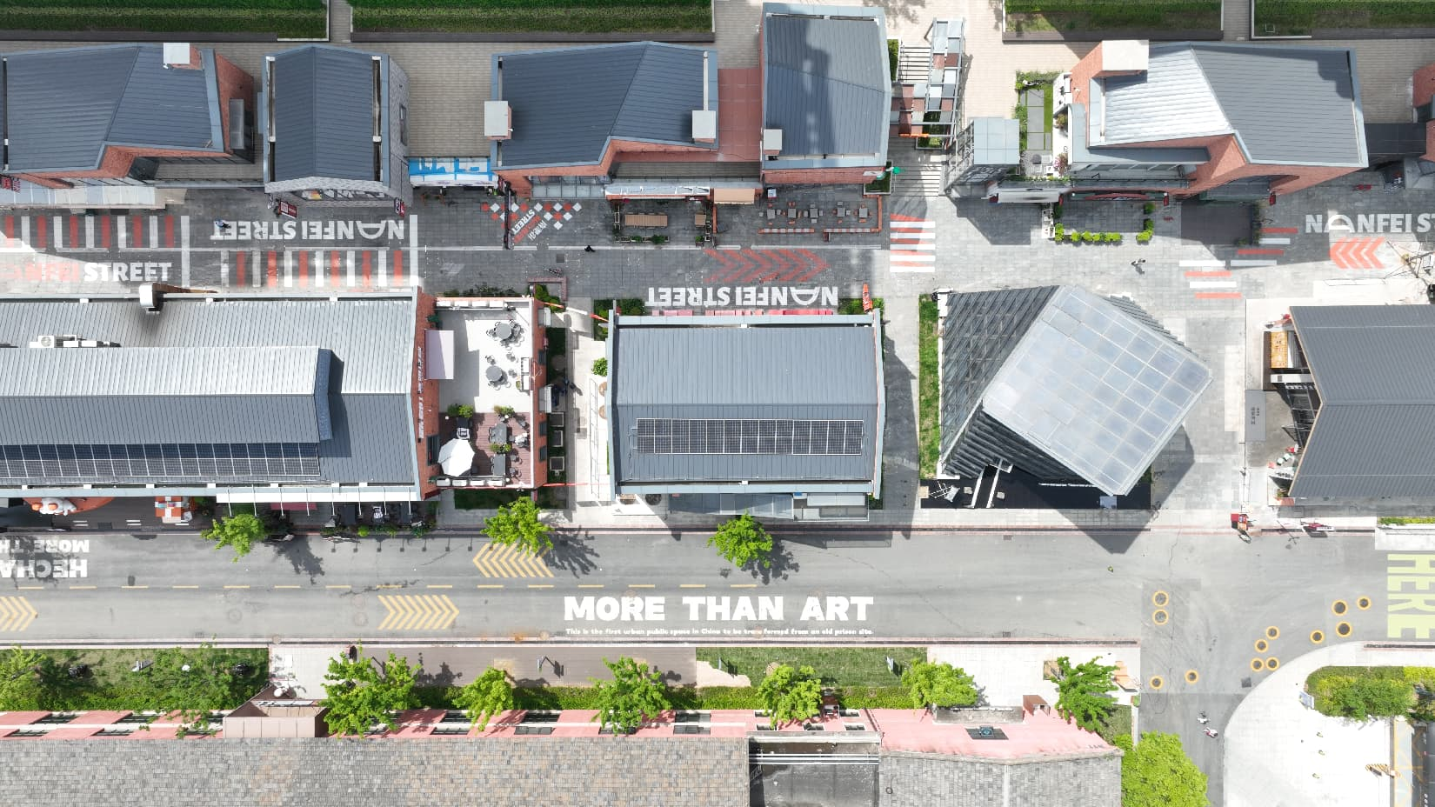 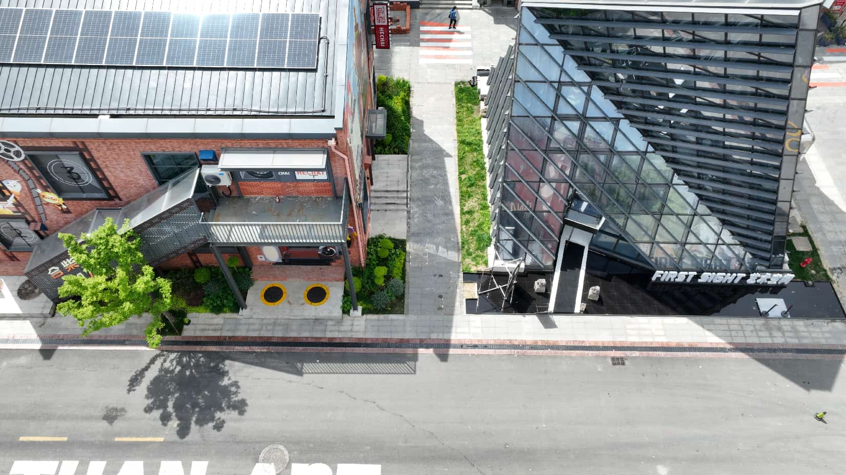 | 预估面积18 | 根据设计范围填地详细分段数量/面积 | ㎡ | 1800.00 | 绘画范围为南淝街内街入口处石砖路面
4 | 芳草大道拐角处地绘 | 根据地面及周边造型彩绘出兼具艺术性和功能性地绘。 |  | 预估面积42 | 根据设计范围填地详细分段数量/面积 | ㎡ | 4200.00 | 绘画范围为芳草大道拐角区域沥青路面
5 | THANKS雕塑入口处 | 根据地面及周边造型彩绘出兼具艺术性和功能性地绘。 |  | 预估面积18 | 根据设计范围填地详细分段数量/面积 | ㎡ | 1800.00 | 绘画范围为Thanks雕塑旁地砖路面
小计 |  |  |  |  |  |  | 84200
税金6%
总计

